Realkredit finansiering
 |  |  | Lånetype | Fastforrentet med afdrag | Rentetilpasning med afdrag F5 | Fastforrentet 10 års afdragsfrihed | Rentetilpasning uden afdrag F1
Husets pris | 4,000,000 | Belåningsgrad (max.80%)
Lånebeløb | 3,000,000 | 80% | Obligationshovedstol | 3,092,784 | 3,000,000 | 3,015,075 | 3,000,000
 |  |  | kurs på obligation | 97.00 | 100.00 | 99.50 | 100.00
Låneomkostninger ved optagelse af realkreditlån: |  |  | Kursværdi | 3,000,000 | 3,000,000 | 3,000,000 | 3,000,000
Tinglysning af pant | 46,670 |  | - lånekostninger | 62,670 | 62,670 | 62,670 | 62,670
Etableringsomkostninger Realkreditinstitut | 10,000 |  | Låneprovenu (det jeg får i hånden) | 2,937,330 | 2,937,330 | 2,937,330 | 2,937,330
Kurtage/kursskæring, 0,2 pct. | 6,000
I alt | 62,670 |  | Pålydende rente | 3.50% | 2.60% | 4.00% | 2.43%
 |  |  | Bidragssats | 0.68% | 0.86% | 0.96% | 1.13%
 |  | Bruttoydelse pr. måned (gnsn) | Nettoydelse pr. måned (gnsn)
Fastforrentet med afdrag |  | 15,628 | 12,068
Rentetilpasning med afdrag F5 |  | 14,129 | 11,278
Fastforrentet 10 års afdragsfrihed |  | 12,453 | 8,302
Rentetilpasning uden afdrag F1 |  | 8,902 | 5,935
 |  |  | Rente + bidragssats | 4.18% | 3.46% | 4.96% | 3.56%
 |  |  | Løbetid, år | 30 | 30 | 30 | 30
 |  |  | Terminer pr. år | 12 | 12 | 12 | 12
 |  |  | Antal terminer i alt | 360 | 360 | 360 | 360

 |  |  | Ydelse pr. termin | 13,888 | 12,010 | 10,050 | 6,073
 |  |  | Ydelse pr. år | 166,656 | 144,122 | 120,603 | 72,876
 |  |  | Bidrag 1.år | 20,884 | 25,431 | 28,836 | 33,948
 |  |  | Bruttoydelse 1.år | 187,540 | 169,553 | 149,439 | 106,824

 |  |  | Akkumuleret rente 1.år | 107,301 | 77,206 | 120,603 | 72,876
 |  |  | Afdrag på gæld 1.år | 59,354 | 66,916 | - | -

 |  |  | Nettoydelse 1.år | 144,811 | 135,341 | 99,626 | 71,216
 |  |  | Nettoydelse pr. termin (1.år) | 12,068 | 11,278 | 8,302 | 5,935

 |  |  | Bruttoydelse pr. måned (gnsn) | 15,628 | 14,129 | 12,453 | 8,902
 |  |  | Nettoydelse pr. måned (gnsn) | 12,068 | 11,278 | 8,302 | 5,935

Rådighedsbeløb og gældsfaktor
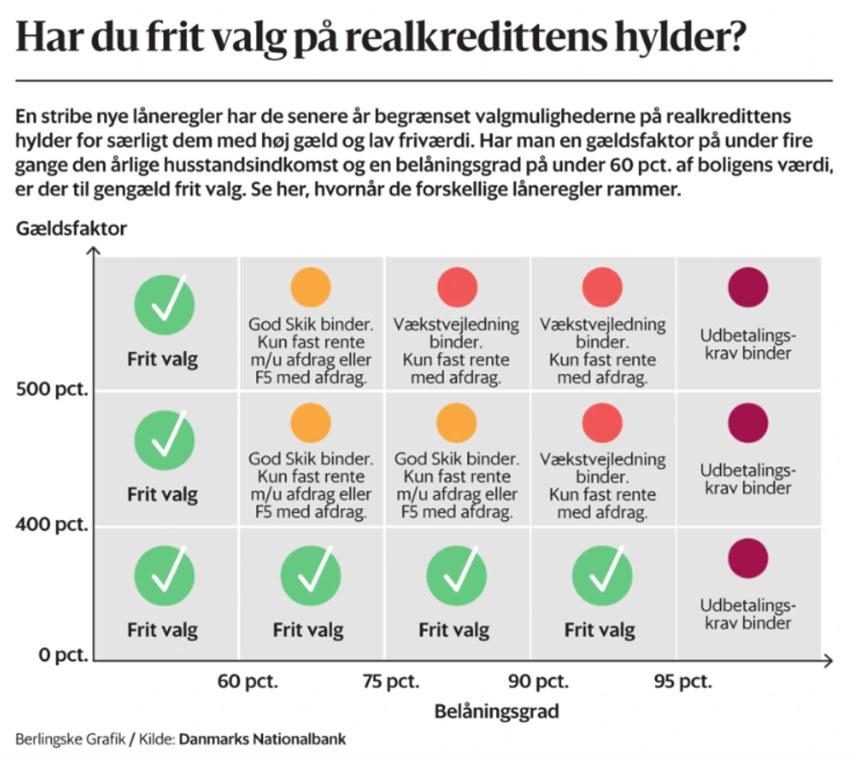
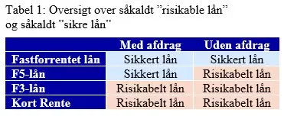
Rådighedsbeløb før og efter køb |  | Gældsfaktor ved køb

 | kr.
Rådighedsbeløb før køb af hus | 26,176 | Gældsfaktor v/enlig | 6.19
Rådighedsbeløb fastforrrentet MED afdrag | #NUM!
Rådighedsbeløb F5 MED afdrag | #NUM! | Gældsfaktor v/par | #DIV/0!
Rådighedsbeløb fastforrentet UDEN afdrag | #NUM!
Rådighedsbeløb F1 UDEN afdrag | #NUM!

 |  | Hvilket lån skal jeg vælge?

 |  | De skal kreditvurderes ud fra et fastforrentet realkreditlån MED afdrag!
 |  | De kan IKKE blive kreditvurderet udfra andre realkreditlån!!!

 |  | Vælger de efter den kreditvurdering at tage et andet lån skal
 |  | de rådgives omkring fordele/ulemper vedr. fast vs. flex og afdrag vs. uden afdrag
 |  | Afdragsfrihed på realkreditlånet kan være hensigtsmæssigt, hvis de har et dyrt banklån også

 |  | Der er "frit valg" af realkreditlån hvis gældsfaktor er under 4 eller belåningsgrad er under 60%

Investering
 | Investering (Skriv kun i de gule felter)
100000 kr
Link til Nasdaq (obligationer): | https://www.nasdaqomxnordic.com/obligationer/danmark/?languageId=5
 |  |  |  |  |  | Hvis DKK skriv 1

Skriv navn på obligationerne | Købskurs | Salgskurs | Antal | Termin |  | Valutakurs køb | Valutakurs salg | Købssum | Salgssum | Fordeling | Gevinst/tab | Aktieindkomst | Kapitalindkomst
 | 100 | 98 | 10 |  |  | 1 | 1 | 1,000 | 980 | 4% | (20) |  | (20)
 | 85 | 99 | 10 |  |  | 1 | 1 | 850 | 990 | 4% | 140 |  | 140
 |  |  |  |  |  |  |  | - | - | 0% | - |  | -
 |  |  |  |  |  |  |  | - | - | 0% | - |  | -
 |  |  |  |  |  |  |  | - | - | 0% | - |  | -
 |  |  |  |  |  |  |  | - | - | 0% | - |  | -
Obligationer i alt |  |  |  |  |  |  |  | 1,850 | 1,970 | 8% | 120

Skriv navn på aktierne
 | 200 | 300 | 4 |  |  | 1 | 1 | 800 | 1,200 | 5% | 400 | 400
 | 150 | 225 | 100 |  |  | 1 | 1 | 15,000 | 22,500 | 88% | 7,500 | 7,500
 |  |  |  |  |  |  |  | - | - | 0% | - | -
 |  |  |  |  |  |  |  | - | - | 0% | - | -
 |  |  |  |  |  |  |  | - | - | 0% | - | -
 |  |  |  |  |  |  |  | - | - | 0% | - | -
 |  |  |  |  |  |  |  | - | - | 0% | - | -

Aktier i alt |  |  |  |  |  |  |  | 15,800 | 23,700 | 92% | 7,900

Samlet portefølje |  |  |  |  |  |  |  | 17,650 | 25,670 | 100% | 8,020

Vedhængende rente |  |  |  |  |  |  |  |  |  |  |  |  | -

Skattegrundlag |  |  |  |  |  |  |  |  |  |  |  | 7,900 | 120
Skattebetaling |  |  |  |  |  |  |  |  |  |  |  | - | - | Skat i alt | -

SKAT | SATS | Grænse ægtepar | Skat ægtepar | Grænse single | Skat single
Kapitalindkomst under grænsen | 37% | 104,800 |  | 52,400
Kapitalindkomst over grænsen hvis man også er topskatte betaler. Ellers 37% | 42.0% | 104,800 |  | 52,400
Aktieindkomst under grænsen | 27% | 126,600 |  | 63,300
Aktieindkomst over grænsen | 42% | 126,600 |  | 63,300

"I hånden"
Salgssum | 25,670
+ vedhængende rente | -
- skat | -
I hånden efter skat" | 25,670

Vedhængende renter: |  |  |  | Husk at gange rente betalingen med valutakursen hvis det er udenlandske obligationer
Obligationens navn
Angiv kuponrente men IKKE i procent | 0 | fx 3
Valør | 2023-05-15 | skriv dags dato
Forringe termin | 2022-11-15 | skriv hvornår der senest blev tilskrevet renter
Dage | 181
 |  | Antal obligationer | Rente betaling
Vedhængende rente | 0 | 10 | -

Obligationens nvan
Angiv kuponrente men IKKE i procent | 0
Valør | 2023-05-15
Forrige termin | 2023-04-01
Dage | 44

Vedhængende rente | 0 | 10 | -

Obligationens nvan
Angiv kuponrente men IKKE i procent
Valør
Forrige termin
Dage | 0

Vedhængende rente | 0 | 0 | -

Obligationens nvan
Angiv kuponrente men IKKE i procent
Valør
Forrige termin
Dage | 0

Vedhængende rente | 0 | - | -

Samlet vedhængende rente |  |  | -

Pensionsberegner 2025
 | indbetaling før omk. | 0 | 0 | pr. mdr
helårlig rentetilskrivning i opsparingsperioden |  |  |  | 2025 | helårlig rentetilskrivning
 | indbetaling efter omk. | 0 | nuv. pensionsformue | 0 | I udbetalingsperioden
 | inflation | 1.50% | til forrentning i antal år | 0 |  | inflation | 1.50% |  |  |  | 1 | Friværdi i bolig bør også indgå i det samlede overblik
 | afkast | 5.00% | 5.0625% |  |  | afkast | 3.00% |  | friværdi + anden formue |  | 2 | Omkostninger =Forsikringer, adm & AMB udgør i gns. Ca 20 % af indbetalingerne
 | pal skat | 15.30% | FV af pensionsformue | - |  | pal skat | 15.30% |  | 0 |  | 3 | Anden formue (kapitalpension, værdipapir, frie midler osv)
 |  |  | NV af pensionsformue | - | tidspunkt | udbetaling | pensionsformue |  | 0 | netto | 4 | Husk at skrive ind hvad du mener er afkastprocenten og inflationsprocenten. Både under indb og udb perioderne
primo | årlig indbetaling | Rente | ultimo | nutidsværdi | 0 |  | #N/A |  | 0 | brutto ***
1 | - | - | - | - | 1 | 0 | #N/A
2 | - | - | - | - | 2 | 0 | #N/A | Målsøgning findes under :DATA-Hvad hvis- analyse
3 | - | - | - | - | 3 | 0 | #N/A |  |  |  |  |  | Folkepension 2025 |  | pr. mdr | pr. år
4 | - | - | - | - | 4 | 0 | #N/A | What if analyse kan også laves på indbetalingerne |  |  |  |  |  | Grundbeløb | 7,198 | 86,376
5 | - | - | - | - | 5 | 0 | #N/A | samt alle de gule felter (husk ingen formler) |  |  |  |  |  | tillæg enlig | 8,329 | 99,948
6 | - | - | - | - | 6 | 0 | #N/A |  |  |  |  |  |  | tillæg par | 4,262 | 51,144
7 | - | - | - | - | 7 | 0 | #N/A
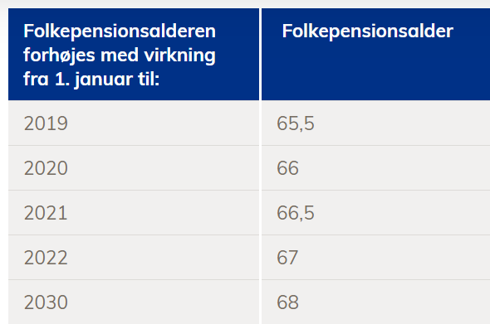
8 | - | - | - | - | 8 | 0 | #N/A |  |  |  |  |  |  | ATP | pr. mdr | pr. år
9 | - | - | - | - | 9 | 0 | #N/A |  |  |  |  |  |  | Max udbetaling | 2,343 | 28,119
10 | - | - | - | - | 10 | 0 | #N/A
11 | - | - | - | - | 11 | 0 | #N/A |  |  |  |  |  |  | Årsløn før skat |  | 0
12 | - | - | - | - | 12 | 0 | #N/A |  |  |  |  |  |  | 75%/80% af løn | 80% | 0
13 | - | - | - | - | 13 | 0 | #N/A |  |  |  |  |  |  | Folkepension |  | 86,376 | juster så det passer
14 | - | - | - | - | 14 | 0 | #N/A |  |  |  |  |  |  | Atp |  | 28,119 | juster så det passer
15 | - | - | - | - | 15 | 0 | #N/A |  |  |  |  |  |  | Forventet udb. Pension |  | 0 | evt. pensionsinfo
16 | - | - | - | - | 16 | 0 | #N/A |  |  |  |  |  |  | Friværdi + anden formue |  | 0
17 | - | - | - | - | 17 | 0 | #N/A |  |  |  |  |  |  | Mangler hvert år |  | -114,495
18 | - | - | - | - | 18 | 0 | #N/A
19 | - | - | - | - | 19 | 0 | #N/A |  |  |  |  |  |  | Udbetalt pr. år |  | 114,495
20 | - | - | - | - | 20 | 0 | #N/A |  |  |  |  |  |  | Udbetalt i % |  | #DIV/0!
21 | - | - | - | - | 21 | 0 | #N/A
22 | - | - | - | - | 22 | 0 | #N/A
23 | - | - | - | - | 23 | 0 | #N/A
24 | - | - | - | - | 24 | 0 | #N/A |  | Antag at pensionsalderes efter 2030 fortsat er 68 år
25 | - | - | - | - | 25 | 0 | #N/A |  | Dette er en meget forenklet billede af folkepensionsalderen - vi har bestemt at det kun er disse I skal kende​
26 | - | - | - | - | 26 | 0 | #N/A |  | Kilde: https://star.dk/ydelser/pension-og-efterloen/folkepension-og-foertidspension/folkepension/folkepensionsalderen-nu-og-fremover/​
27 | - | - | - | - | 27 | 0 | #N/A
28 | - | - | - | - | 28 | 0 | #N/A |  | I vores beregning forudsætter vi at der ikke kan opnås tillæg til folkepensionen.
29 | - | - | - | - | 29 | 0 | #N/A
30 | - | - | - | - | 30 | 0 | #N/A
31 | - | - | - | - | 31 | 0 | #N/A
32 | - | - | - | - | 32 | 0 | #N/A
33 | - | - | - | - | 33 | 0 | #N/A
34 | - | - | - | - | 34 | 0 | #N/A
35 | - | - | - | - | 35 | 0 | #N/A
36 | - | - | - | - | 36 | 0 | #N/A
37 | - | - | - | - | 37 | 0 | #N/A
38 | - | - | - | - | 38 | 0 | #N/A
39 | - | - | - | - | 39 | 0 | #N/A
40 | - | - | - | - | 40 | 0 | #N/A
41 | - | - | - | - | 41 | 0 | #N/A
42 | - | - | - | - | 42 | 0 | #N/A
43 | - | - | - | - | 43 | 0 | #N/A
44 | - | - | - | - | 44 | 0 | #N/A
45 | - | - | - | - | 45 | 0 | #N/A
46 | - | - | - | - | 46 | 0 | #N/A
47 | - | - | - | - | 47 | 0 | #N/A
48 | - | - | - | - | 48 | 0 | #N/A
49 | - | - | - | - | 49 | 0 | #N/A
50 | - | - | - | - | 50 | 0 | #N/A

